Encuadernación
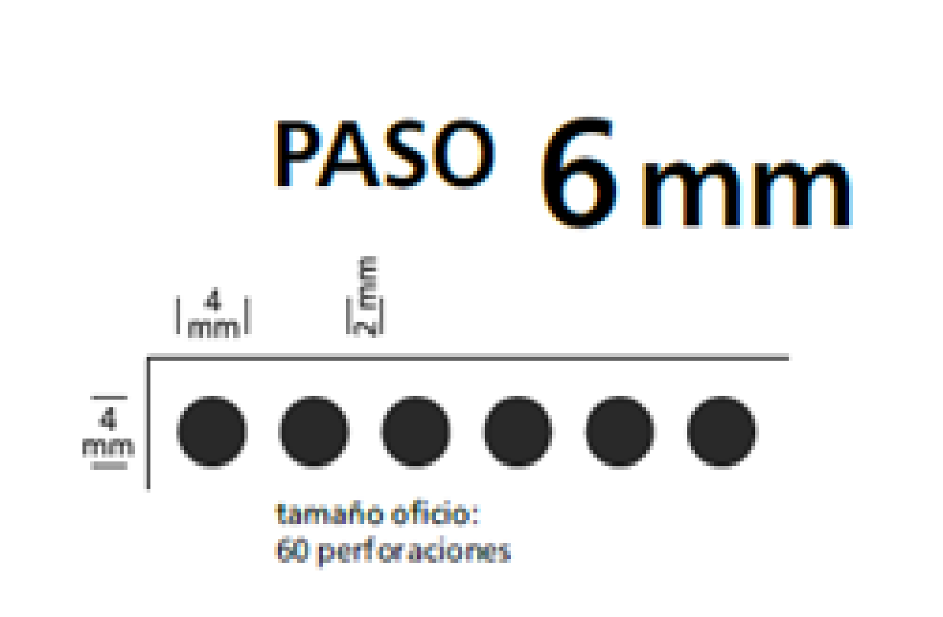
 | Espirales de PVC
 | Paso: 6mm
 | Espirales de PVC |  | Esperales de PVC

 |  | Diámetro | Capacidad, hojas de 90g | Capacidad, hojas de 150g | Capacidad, hojas de 300g
 |  | 7 | 50
 |  | 9 | 70
 |  | 12 | 90
 |  | 14 | 120
 |  | 17 | 140
 |  | 20 | 170
 |  | 23 | 200
 |  | 25 | 220
 |  | 29 | 260
 |  | 33 | 300
 |  | 40 | 360
 |  | 45 | 420
 |  | 50 | 450

 |  |  |  |  |  |  |  |  |  |  |  |  |  |  | Diámetro | CANT X PAQUETE | precio unid | coef | precio | coeficiente ganancia x cantidad
Diámetro | 7 | 9 | 12 | 14 | 17 | 20 | 23 | 25 | 29 | 33 | 40 | 45 | 50 |  | 7 | 50 | 0.6 | 1.4 | 0.84 | 1 | 2
cantidad |  |  |  |  |  |  |  |  |  |  |  |  |  |  | 9 | 50 | 0.68 | 1.4 | 0.95 | 2 a 25 | 1.9
1 | 9.68 |  |  |  |  |  |  |  |  |  |  |  |  |  | 12 | 50 | 0.9 | 1.4 | 1.26 | 26 a 50 | 1.8
2 a 25 |  |  |  |  |  |  |  |  |  |  |  |  |  |  | 14 | 50 | 1.13 | 1.4 | 1.58 | 51 a 100 | 1.7
26 a 50 |  |  |  |  |  |  |  |  |  |  |  |  |  |  | 17 | 50 | 1.75 | 1.4 | 2.45 | 101 a 300 | 1.6
51 a 100 |  |  |  |  |  |  |  |  |  |  |  |  |  |  | 20 | 50 | 1.91 | 1.4 | 2.67 | 301 a 500 | 1.5
101 a 300 |  |  |  |  |  |  |  |  |  |  |  |  |  |  | 23 | 20 | 2.05 | 1.4 | 2.87 | 501 a 1000 | 1.4
301 a 500 |  |  |  |  |  |  |  |  |  |  |  |  |  |  | 25 | 20 | 3.15 | 1.4 | 4.41
501 a 1000 |  |  |  |  |  |  |  |  |  |  |  |  |  |  | 29 | 20 | 3.76 | 1.4 | 5.26
 |  |  |  |  |  |  |  |  |  |  |  |  |  |  | 33 | 20 | 4.58 | 1.4 | 6.41
 |  |  |  |  |  |  |  |  |  |  |  |  |  |  | 40 | 10 | 7.21 | 1.4 | 10.09
 |  |  |  |  |  |  |  |  |  |  |  |  |  |  | 45 | 5 | 9.16 | 1.4 | 12.82
 |  |  |  |  |  |  |  |  |  |  |  |  |  |  | 50 | 5 | 10.8 | 1.4 | 15.12

RING WIRE
PASO 2:1
 | Encuadernación doble alambre
 | Ø en MM | Capacidad Hoja 90g |  | cantidad por caja | $ por tira tño oficio (26 anillos) | Precio + IVA |  | cantidad de anillos por bobina | $ x Bobina | $ x Bobina + IVA | Precio x unidad |  |  | tiempo de mano de obra
 | 6.9 | 30 |  | 100 | 1.55 | 1.88 |  | 58000 | 2749 | 3326.29 | 0.06 |  |  | 2 min x unidad
 | 8 | 60 |  | 100 | 1.73 | 2.09 |  | 40000 | 2179 | 2636.59 | 0.07
 | 9.5 | 70 |  | 100 | 2.11 | 2.55 |  | 31000 | 2104 | 2545.84 | 0.08
 | 11 | 80 |  | 100 | 2.58 | 3.12 |  | 21000 | 1765 | 2135.65 | 0.10
 | 12.7 | 100 |  | 100 | 3.07 | 3.71 |  | 17500 | 1699 | 2055.79 | 0.12
 | 14.3 | 110 |  | 100 | 3.84 | 4.65 |  | 14500 | 1768 | 2139.28 | 0.15
 | 16 | 120 |  | 50 | 4.8 | 5.81 |  | 12000 | 1818 | 2199.78 | 0.18
 | 19 | 150 |  | 50 | 5.5 | 6.66 |  | 8000 | 1409 | 1704.89 | 0.21
 | 22 | 170 |  | 50 | 6.58 | 7.96 |  | 6000 | 1315 | 1591.15 | 0.27
 | 25.4 | 200 |  | 50 | 8.58 | 10.38 |  | 4500 | 1294 | 1565.74 | 0.35
 | 25.5 | 200 |  | 25 | 13.18 | 15.95 |  | 3100 | 1363 | 1649.23 | 0.53
 | 32 | 250 |  | 25 | 18.91 | 22.88 |  | 2100 | 1326 | 1604.46 | 0.76
 | 38 | 300 |  | 20 | 24.47

 | Los precios son +IVA
 | Colores
 | blanco
 | negro
 | rojo
 | cristal
 | bronce
 | azul

Adicional
Tapas para encuadernación
 |  |  |  | ADICIONAL | Precio tapa cristal contratapa negro x libro
Material | Polipropileno rayado 380 mic |  |  |  | Medida normalizada |  |  |  |  |  |  |  |  |  |  |  |  | coeficiente ganancia x cantidad | costo de compra
Color | Traslúcido y Negro |  |  | cantidad | A4: 21,5 x 29,7 mm |  | Oficio: 22,5 x 34 mm |  |  |  |  |  |  |  |  |  |  | 2 | 2.7
 |  |  |  | 1 | $ 11.0 |  | $ 13.0 |  |  |  |  |  |  |  |  |  |  | 1.9 | 3.2
 |  |  |  | 2 a 25 | $ 10.5 |  | $ 12.5 |  |  |  |  |  |  |  |  |  |  | 1.8
 |  |  |  | 26 a 50 | $ 10.0 |  | $ 12.0 |  |  |  |  |  |  |  |  |  |  | 1.7
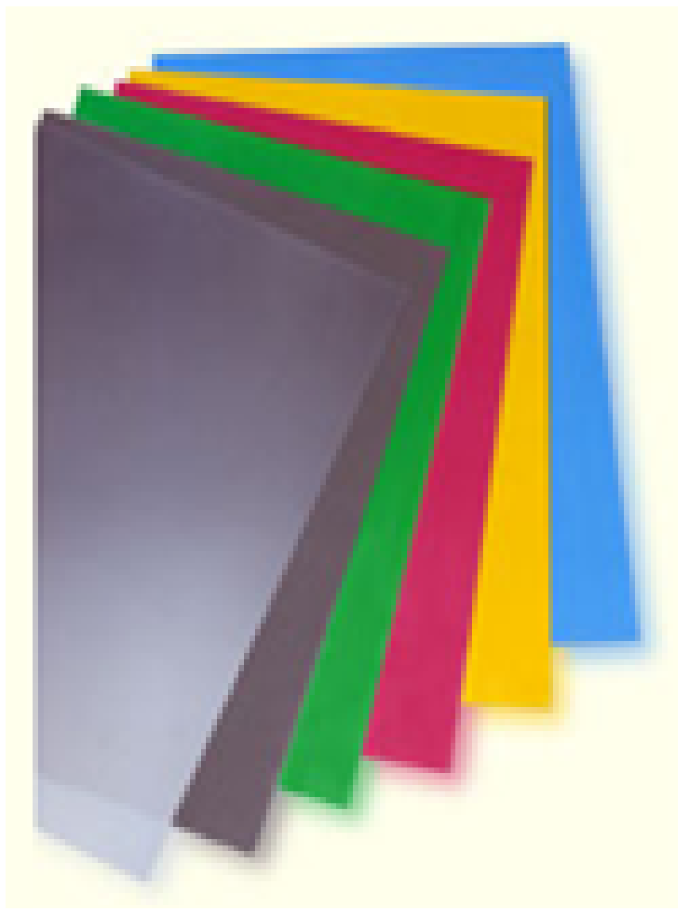
 |  |  |  | 51 a 100 | $ 9.5 |  | $ 11.0 |  |  |  |  |  |  |  |  |  |  | 1.6
 |  |  |  | 101 a 300 | $ 9.0 |  | $ 10.5 |  |  |  |  |  |  |  |  |  |  | 1.5
 |  |  |  | 301 a 500 | $ 8.5 |  | $ 10.0 |  |  |  |  |  |  |  |  |  |  | 1.4
 |  |  |  | 501 a 1000 | $ 8.0 |  | $ 9.0

binder

trazado x500 |  | 1 hora
corte

acaballado
en maquina tamaño minimo cerrada 20x21

